关系图
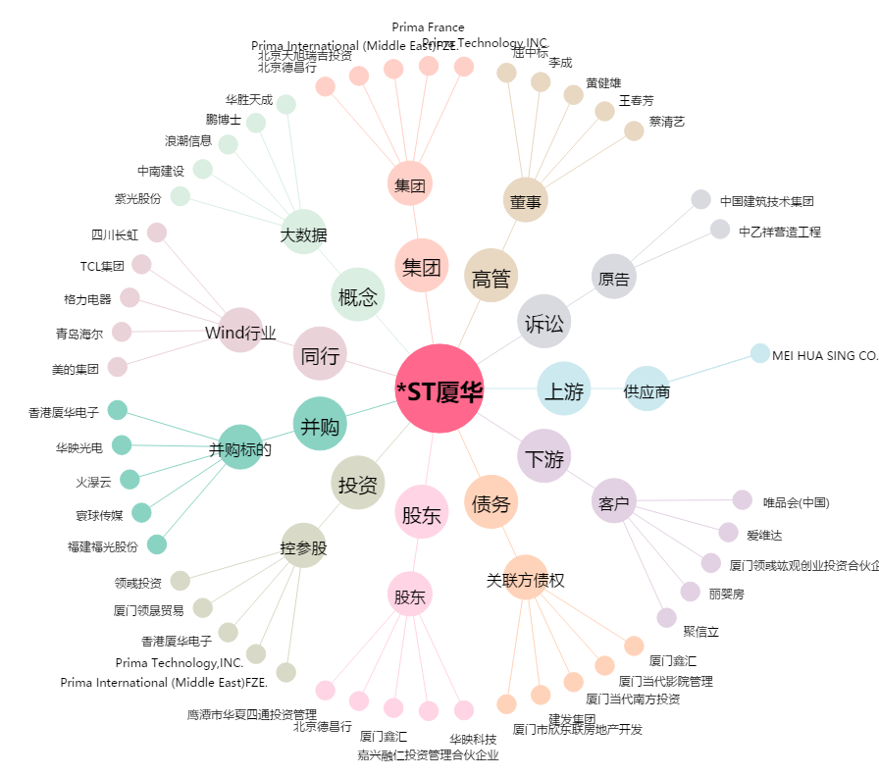
*ST厦华[600870.SH] - 关系概览图

